상품제안서
[보틀로만] 트라이탄 프리미엄슬림 500ml | 상품코드: F02330

 |  |  |  |  |  |  | 02-412-0044 | www.easy1.co.kr
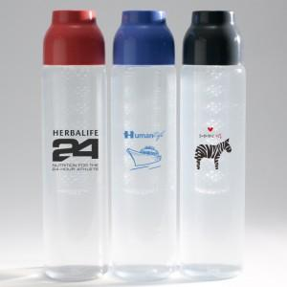 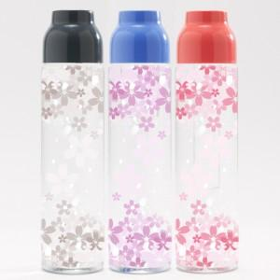

【상세/제작정보】 | *소량 풀칼라인쇄 가능합니다(360도) *트라이탄속캡포함이며, 그린티망은 옵션사항입니다. *슬림하여 그립감이좋으며 심플한멋을겸비한 최고의 퀄리티.

【인쇄/포장옵션】 | 실크, 풀칼라 / 포장지포장

【공급단가】 | 수량 | 100~ | 300~ | 500~ | 1,000~ | 3,000~
*VAT별도 | 단가 | 2,380원 | 2,290원 | 2,210원 | 2,120원 | 2,040원

【상품 URL】 | https://dev.easy1.co.kr:443/src/goods_detail.php?gdno=2330

